关系图
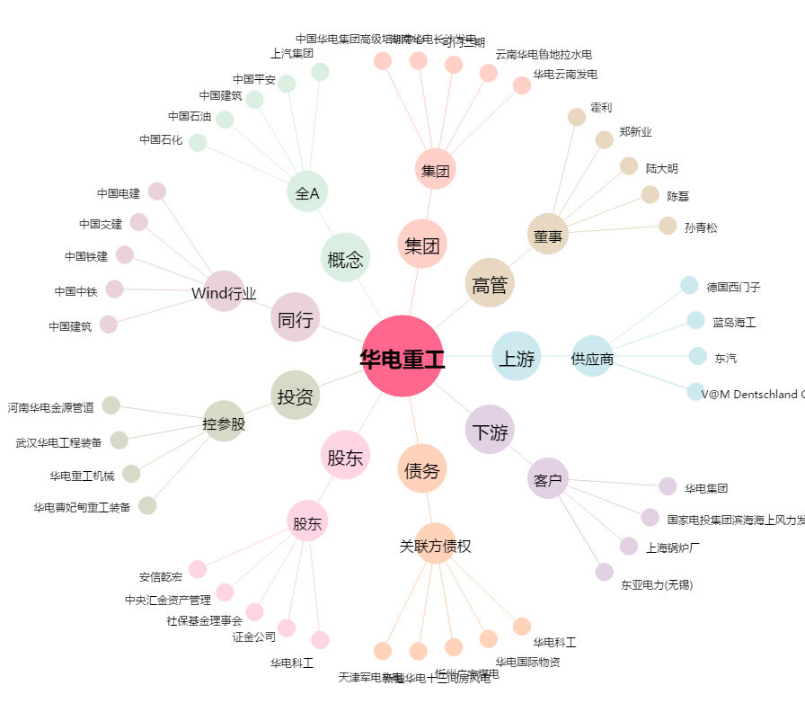
华电重工[601226.SH] - 关系概览图

